2022_02_data
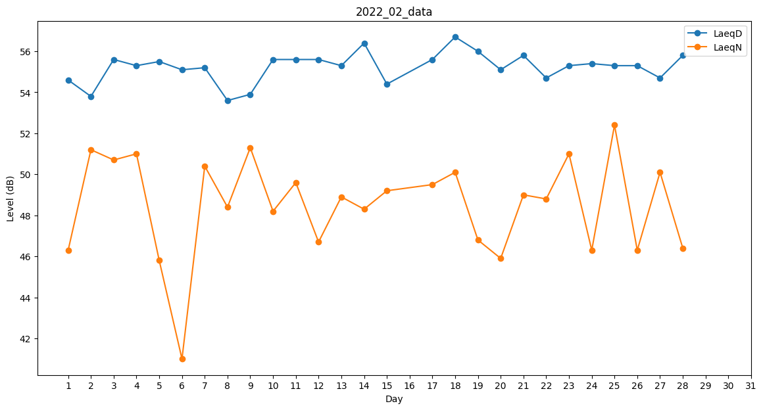
Day | LaeqD | LaeqN
1 | 54.6 | 46.3
2 | 53.8 | 51.2
3 | 55.6 | 50.7
4 | 55.3 | 51
5 | 55.5 | 45.8
6 | 55.1 | 41
7 | 55.2 | 50.4
8 | 53.6 | 48.4
9 | 53.9 | 51.3
10 | 55.6 | 48.2
11 | 55.6 | 49.6
12 | 55.6 | 46.7
13 | 55.3 | 48.9
14 | 56.4 | 48.3
15 | 54.4 | 49.2
16 | 54.3 | 0
17 | 55.6 | 49.5
18 | 56.7 | 50.1
19 | 56 | 46.8
20 | 55.1 | 45.9
21 | 55.8 | 49
22 | 54.7 | 48.8
23 | 55.3 | 51
24 | 55.4 | 46.3
25 | 55.3 | 52.4
26 | 55.3 | 46.3
27 | 54.7 | 50.1
28 | 55.8 | 46.4

